关系图
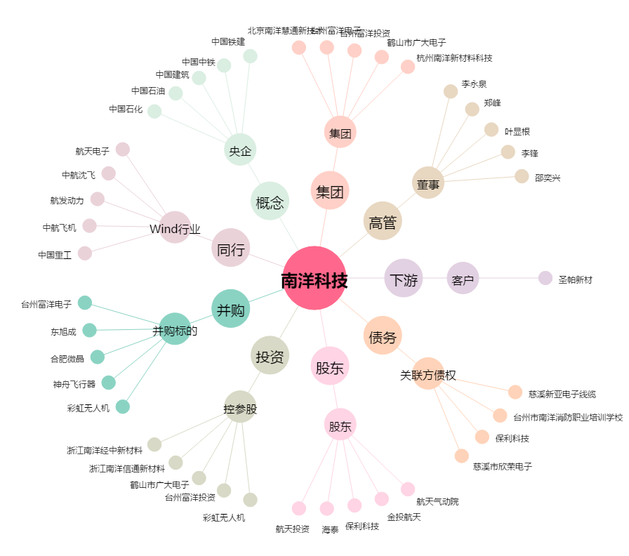
南洋科技[002389.SZ] - 关系概览图

